关系图
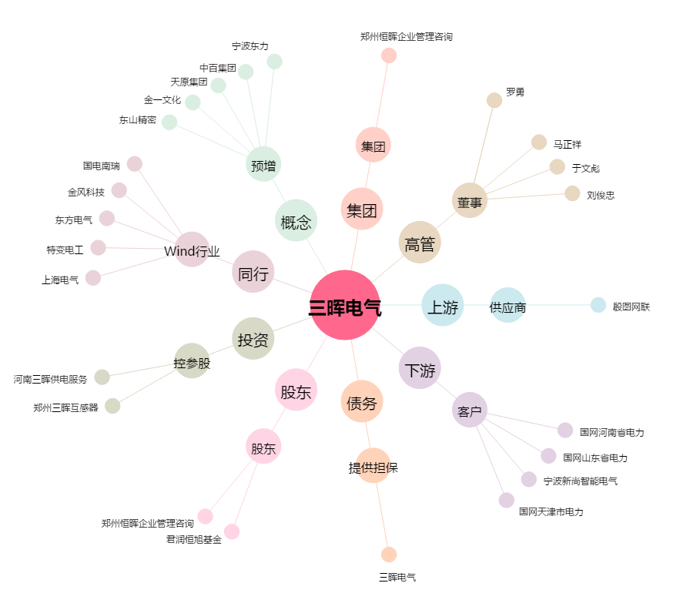
三晖电气[002857.SZ] - 关系概览图

